Додаток №2_цінова пропозиція
Додаток №2 до Запиту №2913NM
Форма цінової пропозиції

(Назва Учасника), надає свою пропозицію щодо участі в тендері на закупівлю спальних мішків
Відомості про підприємство |  | Повне найменування учасника – суб’єкта господарювання
 |  | Ідентифікаційний код за ЄДРПОУ або реєстраційний номер облікової картки платника податків
 |  | Реквізити (адреса - юридична та фактична, телефон, факс, телефон для контактів, e-mail, розрахунковий рахунок)
Відомості про особу (осіб), які уповноважені представляти інтереси Учасника |  | (Прізвище, ім’я, по батькові, посада, контактний телефон).
Допускаються будь-які аналоги з технічними та функціональними характеристиками не гірше наведених. Учаснику необхідно вказати торгову марку, виробника та детально зазначати технічні характеристики продукції у відповідності до параметрів та вимог технічного опису даної таблиці (у разі пропозиції аналогу) Вартість доставки має бути врахована у вартість товару. Після отримання цінових пропозицій Товариство Червоного Хреста України залишає за собою право вимагати від Учасників надання фізичного зразка товару, що пропонується, для підтвердження відповідності, в тому числі з метою його тестування, апробації або внутрішньої перевірки якості. Учасник має бути готовий протягом 3 (трьох) календарних днів з моменту отримання відповідного повідомлення надати Організатору зразок товару.

№ п/п | Технічні характеристики та опис |  |  | ПРОПОЗИЦІЯ УЧАСНИКА |  | Кількість | Ціна, за одиницю, (з урахуванням всіх податків і зборів)*
1 | 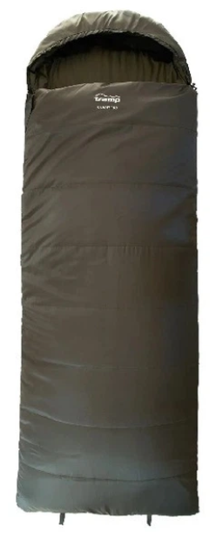 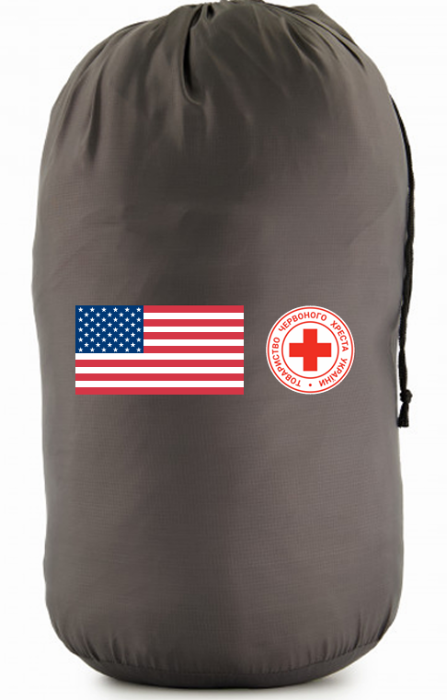 Спальний мішок | Параметр | Вимога | Надаючи пропозицію, Учасник зобов’язаний заповнити всі параметри та характеристики техніки за кожним пунктом. | ФОТО пропозиції
 |  | Технічні характеристики подушки
 |  | Торгова марка |  | Учасник має зазаначити торгову марку |  | 10,000
 |  | Виробник |  | Учасник має зазаначити виробника
 |  | Тип виробу: | спальний мішок-ковдра | Пропозиція Учасника
 |  | Тип моделі: | з капюшоном, з блискавкою | Пропозиція Учасника
 |  | Вікова категорія: | для дорослих | Пропозиція Учасника
 |  | Сезонність: | демісезонний (оптимальний період використання – весна, осінь, зима) | Пропозиція Учасника
 |  | Температурний режим: | (Comfort / Limit / Extreme): від –5°C / –10°C / –15°C | Пропозиція Учасника
 |  | Розміри та вага: | Довжина: не менше 220 см | Пропозиція Учасника
 |  |  | Ширина: не менше 100 см | Пропозиція Учасника
 |  |  | Вага: від 2,5 до 3,5 кг | Пропозиція Учасника
 |  | Колір виробу: | універсальний темний (допустимі кольори: синій, чорний, сірий, коричневий, зелений) | Пропозиція Учасника
 |  | Матеріали
 |  | Верхній шар: | Пріорітет: Polyester 210T Ripstop (або аналог), поліестер з водовідштовхуючим ефектом Властивості підтверджуються документом лабораторних випробувань (протокол або інший документ, виданий акредитованою лабораторією). | Пропозиція Учасника
 |  |  | Щільність тканини: 70-90 г/м² | Пропозиція Учасника
 |  | Підкладка: | Пріорітет: Polypongee 210T–240T (або ангалог), м’яка, комфортна тканина, стійка до забруднень, з високими теплоізоляційними властивостями Властивості підтверджуються документом лабораторних випробувань (протокол або інший документ, виданий акредитованою лабораторією). | Пропозиція Учасника
 |  |  | Щільність тканини: 75-90 г/м² | Пропозиція Учасника
 |  | Наповнювач: | Пріорітет: ProLite Extrafil Q4 (аналог з аналогічними теплоізоляційними характеристиками), порожнистий 4-х канальний синтетичний утеплювач зі складною спіралевидною формою волокна, що містить 4 порожні канали та забезпечує підвищену теплоізоляцію без збільшення ваги виробу Властивості підтверджуються документом лабораторних випробувань (протокол або інший документ, виданий акредитованою лабораторією). | Пропозиція Учасника
 |  |  | Кількість шарів наповнювача: 2 (два) | Пропозиція Учасника
 |  |  | Щільність шару наповнювача: від 250 г/м² | Пропозиція Учасника
 |  | Вимоги до брендування
 |  | Об’єкт брендування: | компресійний мішок (чохол) | Підтвердити
 |  | Логотипи: | US DOS і ТЧХУ | Підтвердити
 |  | Розміщення логотипів: | по центру чохла симетричні відступи зверху/знизу та зліва/справа | Підтвердити
 |  | Розміри логотипів: | не менше 1/4 від загальної довжини чохла не менше 1/3 ширини чохла | Підтвердити
 |  | Метод нанесення: | шовкотрафаретний друк | Підтвердити
 |  | Комплектація
 |  | Кожна одиниця товару повинна постачатись відповідно до комплектації: | 1 спальний мішок | Підтвердити
 |  |  | 1 компресійний мішок (чохол) | Підтвердити
 |  | Вимоги до маркування:
 |  | Товар має містити належне маркування: | маркування державною мовою; інформація про виробника; країна походження; дата виготовлення; склад матеріалів. | Підтвердити
 |  | Вимоги до пакування при транспортуванні:
 |  | Спальні мішки повинні транспортуватися на палетах. Палетування має забезпечувати цілісність товару, захист від механічних пошкоджень, вологи та забруднень під час навантаження, транспортування і розвантаження. Палети повинні бути надійно зафіксовані та обмотані захисною плівкою. |  | Підтвердити
Всього вартість пропозиції, грн* |  |  |  |  |  |  | 0.00 ₴
* Товариство Червоного Хреста України є громадською неприбутковою організацією і просить надати максимальні знижки на товар/послуги/роботи, вказаний у ціновій пропозиції.
** Закупівля здійснюється одним лотом
Примітка: вартість одиниці продукції та загальну вартість пропозиції потрібно заповнювати у гривнях, зазначаючи цифрове значення, яке має не більше двох знаків після коми.
Умови оплати: _______________________________________ (обов’язково заповнити!) Згідно політик ТЧХУ передплата може застосовуватись лише як виключення та становити не більше 50%.
Термін поставки: ______________________________________ календарних днів з моменту укладення договору.
Ми підтверджуємо, що всі витрати, пов’язані з брендуванням товару та його доставкою повністю включені до вартості зазначеної в цінової пропозиції.
Ми ознайомлені та підтверджуємо, що доставка товарів, включно з виконанням завантажувально-розвантажувальних робіт здійснюватиметься відповідно до розподілу та адрес, визначених у Додатку №3.
Ми погоджуємося та ознайомлені з умовами типового Договору ТЧХУ (Додаток №5 до Запиту).
Ми погоджуємося з умовами, що Замовник має право розділити дану закупівлю між декількома постачальниками за умови наявності більш вигідних умов на різні позиції.
Ми погоджуємося з умовами, що Ви можете відхилити нашу чи всі надані пропозиції, та розуміємо, що Ви не обмежені у прийнятті будь-якої іншої пропозиції з більш вигідними для Вас умовами.
Ми погоджуємось зафіксувати цінову пропозицію протягом 90 календарних днів з моменту подачі
Подаючи свою пропозицію ми підтверджуємо повну комплектацію та відповідність умовам зазначеним в Запиті.
Учасники повинні надсилати цінові пропозиції з підписом і печаткою (за наявності)

 | Керівник організації/ФОП:____________________________ ( ____________________)
 | МП підпис ПІБ

